FileUpload 분석
nexacro.FileUpload |  | 고도화

기존 Structure

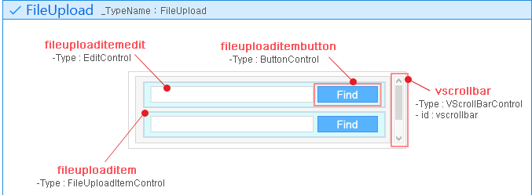
 |  |  |  | - 파일 아이템 한개당 한 개의 파일만 선택 가능.
 |  |  |  | - Multi 파일 지원시 Find 버튼을 여러 번 클릭해야함.
 |  |  |  | - 선택된 파일명이 Edit에 작성되고 수정가능

Structure
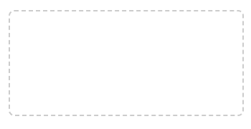
1
 |  |  | normal | 1. Drag&Drop존 | 업로드할 파일을 끌어다 놓는 영역
 |  |  |  | 2. Helper Message | 업로드 프로세스 또는 요구 사항을 설명하고 파일 형식 및 크기에 대한 가이드라인을 제공
 |  |  |  | 3. 업로드 아이템 | 업로드가 진행 중이거나 완료된 파일의 이름, 확장자, 크기를 보여줌
 |  |  |  | 4. 삭제 버튼 | 업로드된 파일을 리스트에서 제거하는 아이콘 버튼

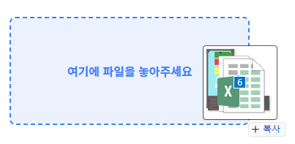
 |  |  |  | Properties |  | Method |  | Event
 |  |  |  | helpmessage |  | addFile |  | ondrag | onsuccess
 |  |  | ondrag | maxfilecount |  | deleteFile |  | ondropdown | onappenditem
2
 |  |  |  | showhelpmessage | true/false | upload |  | ondragmove | ondeleteitem
 |  |  |  |  |  | 기존 FileUpload Method 계승 |  | ondragleave | onerror
 |  |  |  |  |  |  |  | ondragenter | onfindclick
 |  |  |  |  |  |  |  | ondrop | 기존 FileUpload Events 계승
 |  |  |  |  |  |  |  | ondelete

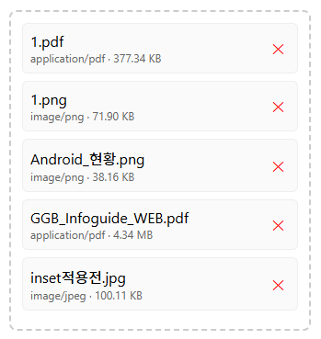
3
4
 |  |  | ondrop | TypeName

 |  |  |  |  | nexacro.FileUpload.fileuploaditem.fileuploaditemtext

 |  |  |  |  |  |  | nexacro.FileUpload.fileuploaditem

 |  |  |  |  |  |  | nexacro.FileUpload.fileuploaditem.fileuploaditembutton

 |  |  |  | ControlMap
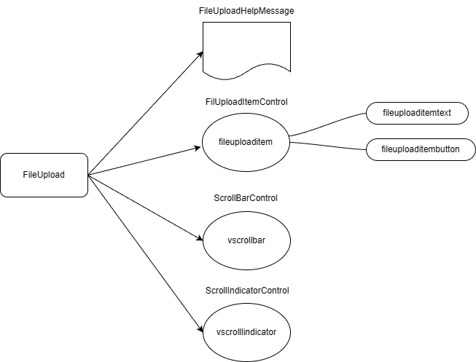

 | nexacro.FileUpload (기존)
 | ├── _items[] : _FileUploadItemControl 배열
 | │ └── _FileUploadItemControl
 | │ ├── fileitemedit : Edit 컨트롤 (파일 경로 표시)
 | │ └── fileitembutton : Button 컨트롤 (Find 버튼)
 | │
 | ├── filepathedits : Collection
 | ├── filefindbuttons : Collection
 | ├── filelist : Array (파일 목록)
 | │
 | └── vscrollbar : ScrollBarControl

KRDS 분석
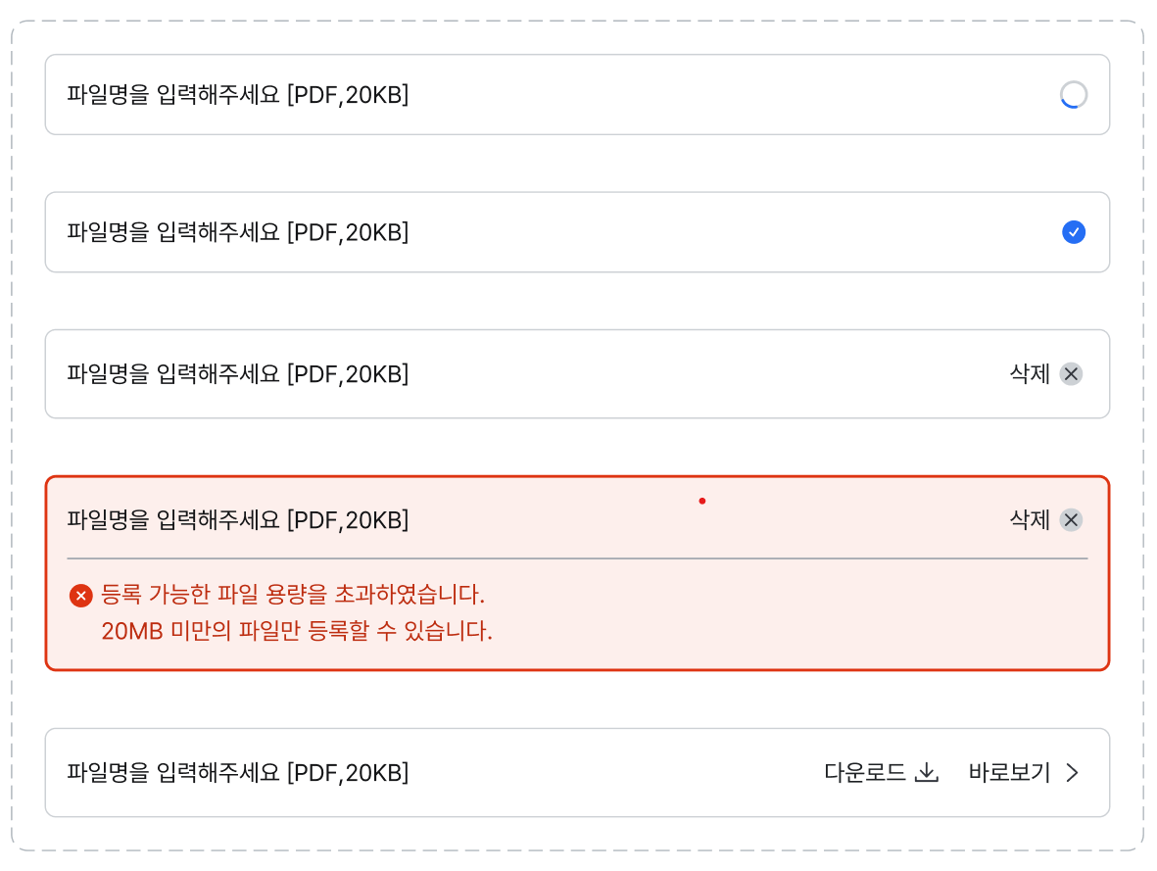
nexacro.FileUploader

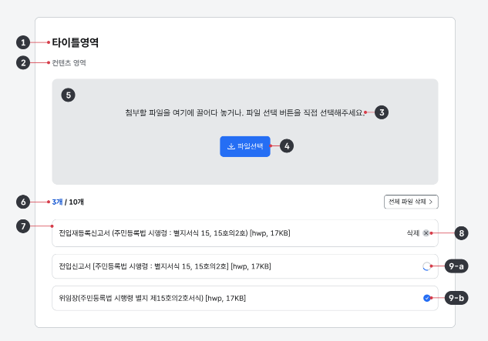
Structure |  |  |  | 1. 레이블/제목 |  | 파일 업로드 섹션을 설명하는 텍스트로 파일 용도 등 업로드 맥락을 제공함
 |  |  |  | 2. 설명(선택사항) |  | 헤딩의 정보를 보완하는 텍스트 설명
 |  |  |  | 3. 도움말 |  | 텍스트업로드 프로세스 또는 요구 사항을 설명하고 파일 형식 및 크기에 대한 가이드라인을 제공
 |  |  |  | 4. 파일 선택 버튼 |  | 업로드할 파일을 선택하는 파일 선택기를 실행하는 버튼
 |  |  |  | 5. 드롭 영역 |  | 업로드할 파일을 끌어다 놓는 영역
 |  |  |  | 6. 카운터 |  | 업로드 가능한 전체 파일 수와 업로드된 파일 수를 보여줌
 |  |  |  | 7. 파일 항목 |  | 업로드가 진행 중이거나 완료된 파일의 이름, 확장자, 크기를 보여줌
 |  |  |  | 8. 삭제 버튼 |  | 업로드된 파일을 제거하는 아이콘 버튼
 |  |  |  | 9. 업로드 상태 아이콘
 |  |  |  |  | 9-a. 업로드 중파일이 업로드 중일 때 스피너 아이콘을 표시함
 |  |  |  |  | 9-b. 성공문제없이 파일이 업로드되었음을 안내하는 아이콘. 성공 상태인 경우에 표시되었다 삭제 버튼으로 전환됨

 |  |  |  | Properties |  |  | Event | 기존 FileUpload Events
 |  |  |  | titletext |  |  | ondrag | onsuccess
 |  |  |  | explaintext |  |  | ondropdown | onappenditem
 |  |  |  | helpertext |  |  | ondragmove | ondeleteitem
 |  |  |  | maxfilecount |  |  | ondragleave | onerror
 |  |  |  | lessfilepass |  | true/false | ondragenter | onfindclick
 |  |  |  |  |  |  | ondrop
 |  |  |  |  |  |  | ondelete
 |  |  |  |  |  |  | 기존 FileUpload Events 계승

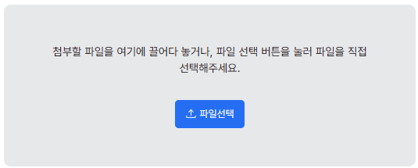
파일 선택 버튼
 |  |  | normal

또는

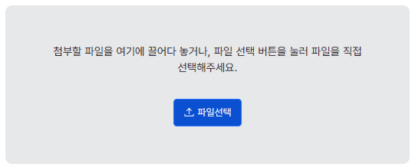
 |  |  | mouseover
 |  |  | focused

전체 파일 삭제 버튼

 |  |  | normal

 |  |  | focused

파일 항목
 |  |  | uploading

 |  |  | uploadcomplete

 |  |  | uploadfinish

 | - 파일명이 컨테이너를 벗어나는 경우 말줄임표 사용

* FileUploader 구성 방안

 |  | nexacro.TextArea
 |  |  |  | FileUpload기능: nexacro.FileUpTransfer 사용 또는 nexacro.FileUpload 사용?
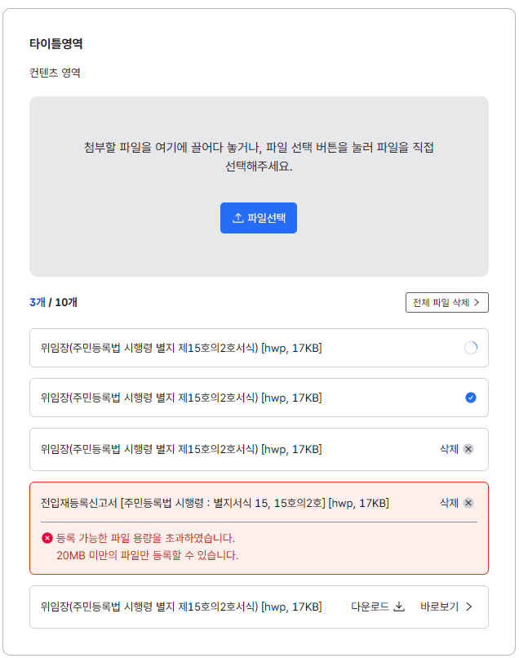

 |  |  |  | Drag&Drop존: nexacro.Grid + nexacro.TextArea ?

 |  |  |  | nexacro.TextArea

 |  |  |  | nexacro._IconText

 |  |  |  |  |  | nexacro.Grid?

 |  |  |  | nexacro._IconText

 |  |  |  | nexacro.SpinnerControl 을 활용하여 신규개발

 |  |  |  | nexacro._IconText

 |  |  |  | nexacro._IconText + nexacro.TextArea

 | 드랍존이 없는 심플 구조

PlayNexacro 분석
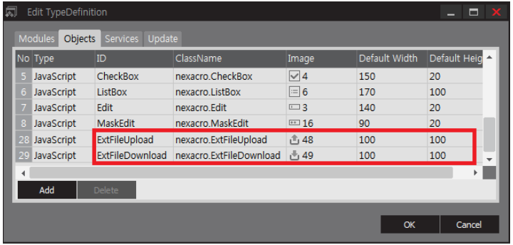
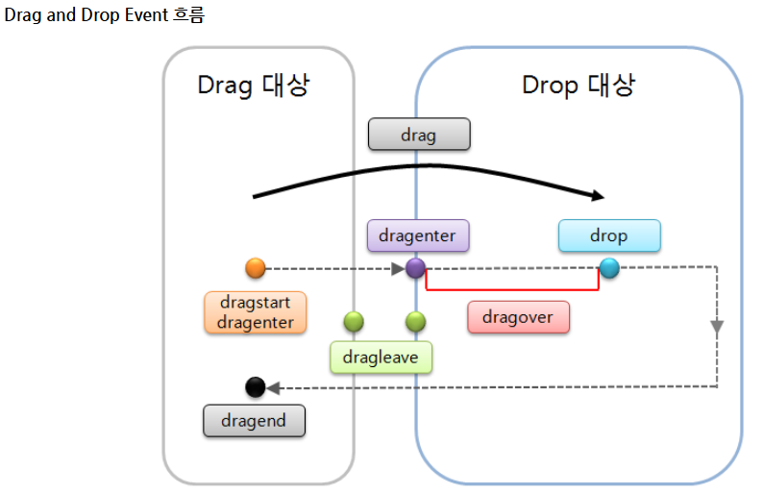
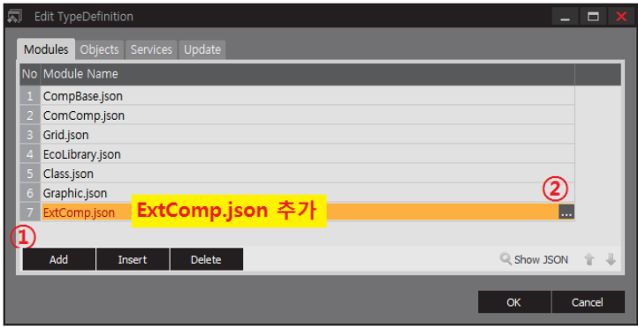
playnexacro.com

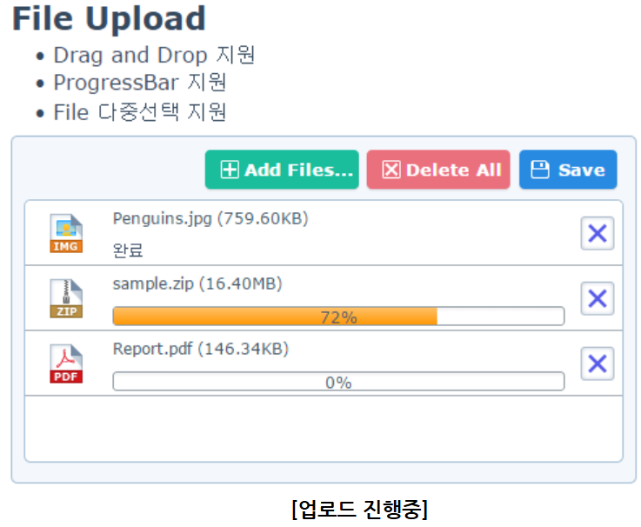
Structure

설계 구조
설계 구조

계층 구조 | 컴포넌트 계층 구조

 |  | nexacro.FileUpload │ ├── Dropzone 영역 ───────────────────────────────── │ └── _FileUploadDropzoneControl │ ├── _text : TextElement (안내 문구) │ └── _button : ButtonCtrl (파일 선택 버튼) │ ├── 타이틀 영역 ─────────────────────────────────── │ └── _titlemessage : Static (제목 메시지) │ ├── 정보 영역 ───────────────────────────────────── │ ├── _helpmessage : Static (도움말 메시지) │ └── _counter : Static (파일 개수 카운터) │ ├── 툴바 영역 ───────────────────────────────────── │ └── _toolbar : _FileUploadToolbarControl │ ├── _addbutton : ButtonCtrl (파일 추가 버튼) │ ├── _deleteallbutton : ButtonCtrl (전체 삭제 버튼) │ └── _uploadbutton : ButtonCtrl (업로드 버튼) │ ├── 파일 목록 영역 ───────────────────────────────── │ └── _fileitems[] : _FileUploadItemControl 배열 │ └── _FileUploadItemControl │ ├── _fileinfo : _IconText (파일아이콘 + 파일명 통합) │ ├── _filesize : TextElement (파일 크기) │ ├── _progress : ProgressBarCtrl (진행률, spinner,percent,progressbar) │ ├── _statusicon : ImageElement (상태 아이콘 Lottie) │ └── _deletebutton : ButtonCtrl (삭제 버튼) │ └── 스크롤바 ────────────────────────────────────── └── _vscrollbar : ScrollBarControl

클래스 다이어그램 | 클래스 다이어그램

_FileUploadDropzoneControl
nexacro.Component
nexacro.FileUpload
- _text :TextElement
- _button : ButtonCtrl
Events:
+ _on_dragenter()
+ _on_dragleave()
+ _on_dragover()
+ _on_drop()
+ _on_click()
+ set_text()

Properties:
- maxfilecount : Number
- maxfilesize : Number
- titlemessage : String (제목 메시지)
- dropzonetext : String (드랍존 메시지)
- helpmessage : String
- showcounter : Boolean
- showfilesize : Boolean
- uploadurl : String
- filefilter : String
- usecompact : Boolean (Compact 모드, 기본값: true)
- progressdisplaytype : String (진행 표시 방식, 기본: spinner)
Methods:
+ upload() : Boolean
+ deleteItem(index) : Boolean (기존 유지)
+ deleteAllItems() : void (기존 유지)
+ getItemCount() : Number (기존 유지)
+ getTotalFileSize() : Number (신규)
+ getFileInfo(index) : Object
+ appendFile(vFile) : Boolean (VirtualFile로 파일 추가, 신규)
Events:
+ ondrop (신규)
+ onappenditem (기존 유지)
+ ondeleteitem (기존 유지)
+ onitemprogress (신규)
+ onitemsuccess (신규)
+ onitemerror (신규)
+ onsuccess (기존 유지)
+ onerror (기존 유지)
Subcontrols:
- _titlemessage : Static
- _dropzone : _FileUploadDropzoneControl
- _toolbar : _FileUploadToolbarControl
- _fileitems[] : _FileUploadItemControl[]
- _counter : Static
- _helpmessage : Static
- _vscrollbar : ScrollBarControl
Internal Objects:
- _fileUpTransfer : nexacro.FileUpTransfer

_FileUploadToolbarControl

- _addbutton : ButtonCtrl
- _deleteallbutton : ButtonCtrl
- _uploadbutton : ButtonCtrl
Events:
+ _updateVisibility()
+ _on_addbutton_click()
+ _on_deleteall_click()
+ _on_upload_click()

_FileUploadItemControl

- _file
- _status
- _progress
- _fileinfo
- _filesize
- _progressbar
- _statusicon
- _deletebutton
+ setUploadStatus()
+ setProgress()
+ getFileInfo()

업로드 진행 표시 방법
업로드 진행 표시 방법

업로드 상태 스피너 | progressdisplaytype

 |  | 상태 값이 uploading 중일 때만 progressdisplaytype 에 따라 표시
 |  | 값 | 표시 요소 | 설명 | 상태 | progressdisplaytype 표시
 |  | spinner | Lottie 스피너 | Lottie 회전하는 애니메이션 스피너 | idle | 숨김
 |  | percent | 퍼센트 텍스트 | "45%" 형태의 숫자만 표시 | uploading | 표시 (활성화)
 |  | progressbar | 프로그레스바 | 채워지는 막대만 표시 | complete | 숨김
 |  |  |  |  | error | 숨김
[확장자.ico] 파일명.확장자 (파일크기) [---------------------- 진행 표시 영역 -----------------------] [삭제 버튼]

화면 디자인
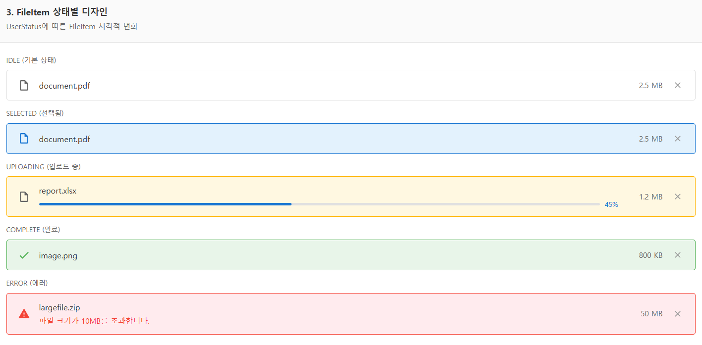
화면 디자인

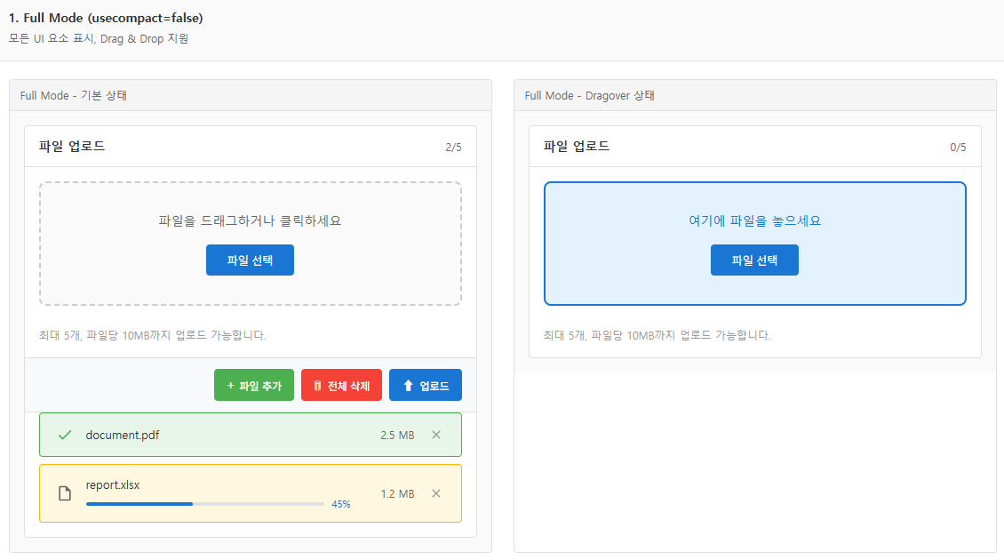

.titlemessage | 속성: titlemessage
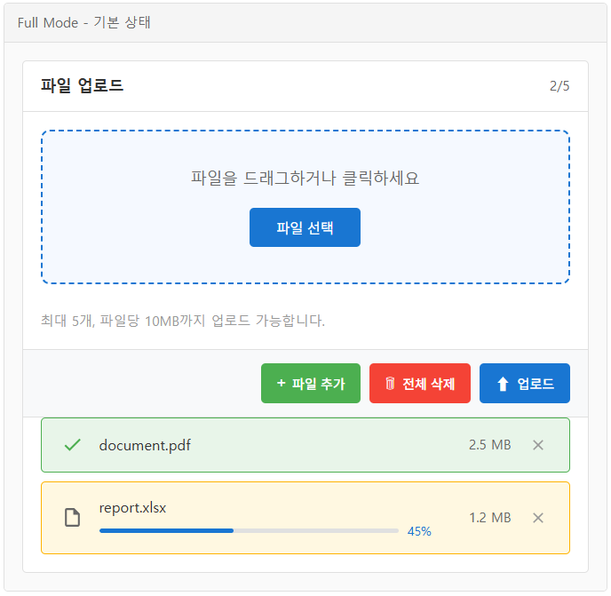
...counter | 속성: showcounter, show_filecount | 메서드: getItemCount()

.dropzone | 속성: show_dropzone, dropzonetext

.helpmessage | 속성: helpmessage

.addButton | appendItem()

.toolbar | 속성: "add,deleteall,upload"
.deleteallbutton | deleteAllFiles()

.uploadbutton | upload()

.fileitem [userstatus=complete]

.fileitem [userstatus=uploading]

FileItem 동적 높이(스크롤)
FileItem 동적 높이(스크롤)

개요 | 동적 레이아웃

 |  | FileUpload 컴포넌트에서 FileItem의 특정 상황에서 다음과 같은 동적 레이아웃 처리 필요

 |  | 상황 | 요구사항
 |  | 에러 발생 | 해당 파일 아이템 아래에 에러 메시지 표시, 아이템 높이 증가
 |  | 파일 추가/삭제 | 전체 목록 영역 크기 재계산, 스크롤 영역 갱신
 |  | 화면 크기 변경 | 반응형으로 레이아웃 재배치

스크롤 | 스크롤 영역

 |  | FileUpload 컴포넌트에서 FileItem의 특정 상황에서 다음과 같은 동적 레이아웃 처리 필요

 |  | 항목 | 내용 | 비고
 |  | 스크롤 영역 | 파일 리스트 아이템 영역만 스크롤 가능 | Dropzone은 항상 노출되어야 사용자가 파일 추가 가능
 |  | 동적 높이 | fittocontents 방식 | 에러 메시지 인라인 표시

fittocontents | fittocontents

 |  | 컴포넌트의 내용에 따라 크기가 자동 조정

 |  | fittocontents가 적용되면 _on_getFitSize() 메서드가 호출되어 컴포넌트의 적정 크기 계산

 |  | // Static.js 참고
 |  |  | _pStatic._on_getFitSize = function () { var elem = this.getElement(); if (elem) { var total_w = 0; var total_h = 0; var border = this._getCurrentStyleBorder(); if (border) { total_w += border._getBorderWidth(); total_h += border._getBorderHeight(); } var padding = this._getCurrentStylePadding(); if (padding) { total_w += padding.left + padding.right; total_h += padding.top + padding.bottom; } var text; if (this._displaytext && this._displaytext !== "") { // apply_text로 처리된 대상 기준으로 fittocontects가 이루어져야 함 text = this._displaytext; } else text = this._p_text; if (text) { var font = this._getCurrentStyleInheritValue("font"); var refer_font = this._getReferenceAbsoluteFont(font); // use to em / rem var wordspace = this._getCurrentStyleInheritValue("wordSpacing"); var letterspace = this._getCurrentStyleInheritValue("letterSpacing"); var wordwrap = "none"; var width; var multiline = false; if (text.search("\n") > -1) { multiline = true; } if (this._p_fittocontents == "height") { wordwrap = this._p_wordWrap || this._getCSSStyleValue("wordWrap"); if (wordwrap && wordwrap != "none") multiline = true; width = this._adjust_width - total_w; } var b_decoration = this._p_usedecorate; var text_size = nexacro._getTextSize(text, font, multiline, width, wordwrap, wordspace, letterspace, b_decoration, undefined, undefined, refer_font); total_w += Math.ceil(this._p_textwidth != null ? this._p_textwidth : text_size[0]);

 |  | _pStatic.on_create_contents = function () { |  | 시점 | 처리
 |  | var fittocontents = this._p_fittocontents; |  | on_create_contents() | fittocontents가 none이 아니면 초기 스타일 적용
 |  | if (fittocontents != "none") { |  | on_created_contents() | 생성 완료 후 _update_position() 호출
 |  | // fittocontents가 width와 both일 때는 wordwrap 적용하지 않음
 |  | if (fittocontents !== "height") {
 |  | cellElem.setElementWordWrap("none");
 |  | }
 |  | this._on_apply_fittocontents();
 |  | }
 |  | };

 |  | _pStatic.on_created_contents = function (win) {
 |  | if (this._p_fittocontents != "none") {
 |  | this._update_position(); // 크기 재계산 후 위치 업데이트
 |  | }
 |  | };

arrangement | arrangement

 |  | 부모 컴포넌트를 기준으로 자식 컴포넌트의 간격 및 위치를 자동 조정
 |  | on_change_containerRect(width, height)
 |  |  | _recalcLayout() 호출시 자식 컴포넌트 위치/크기 재계산
 |  | // Combo.js 참고
 |  |  | _pCombo.on_change_containerRect = function (width, height) { this._recalcLayout(); }; _pCombo.on_change_containerPos = function (left, top) { this._recalcLayout(); };

 |  | // FileUpload.js 참고 | 스크롤 재계산
 |  |  | _pFileUpload._onRecalcScrollSize = function () { var control_elem = this.getElement(); if (control_elem) { var scrollWidth = this._getClientWidth(); var scrollHeight = this._p_itemcount * this._getItemHeight(); if (scrollHeight > this._getClientHeight()) { var vscroll = this.vscrollbar; if (vscroll) { if (!vscroll.visible) scrollWidth -= vscroll._getClientWidth(); } else { scrollWidth -= this._getVScrollBarSize(); } } this._calc_scroll = true; control_elem.setElementScrollMaxSize(scrollWidth, scrollHeight); if (!this._cnt_resetscroll) this._onResetScrollBar(); this._calc_scroll = false; this._cnt_resetscroll = 0; } };

스크롤 영역 | 스크롤 영역

 |  | 리스트 아이템 영역만 스크롤 (Dropzone은 고정)

고정
Dropzone
(고정 영역, 스크롤 안됨)

스크롤 영역

FileItem 1 (일반 상태)
파일명 + 파일크기 + 상태 + 삭제버튼

FileItem 2 (에러 상태)
파일명 + 파일크기 + 상태 + 삭제버튼
"파일 크기 초과" (에러 메시지)
 |  |  |  | 스크롤 크기 재계산
 |  |  |  | _pFileUpload._onRecalcScrollSize = function () 스크롤 영역 크기 재계산

 |  |  |  | 모든 아이템의 총 높이 계산 (동적 높이)
 |  |  |  | _pFileUpload._getTotalItemsHeight = function ()

 |  |  |  | itemcount * itemheight //기존 계산 로직은 해당 고정 높이 만큼 재계산

 |  |  |  | 각 아이템의 실제 높이 합산 (fittocontents) 로직 변경

